Pouch S
Imaginärer Wert
Literaturwert/Datenblatt
Experimentell bestimmt (+/-Fehler)
 |  |  |  |  |  |  | Näherung
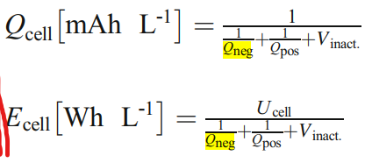
Zellbestandteile | Typ | Gewicht [g] | Fläche [m²] | Dicke [µm] | Abmaße [m] | Balancing | Nominale Zellspannung | Gesamt Zellenergiedichte | Gesamt Zellenergiedichte | Literatur zur Berechnung
 |  |  |  |  |  |  | V | Wh/kg | Wh/L | 10.1007/s10008-017-3610-7
Aluminium-Polymer Laminat
Separator
Kathode
Separator
Anode
Aluminium-Polymer Laminat

